事業内容入力
しんみせチャレンジ2022 １次選考シート

1 | 事業のコンセプト（テーマ）を教えてください。

 |  |  | 0
2 | 事業概要

どのような事業をイメージしているか教えてください。

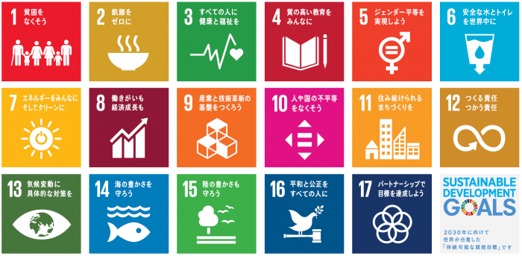
あなたの事業に該当するSDGs項目を選択してください。（複数回答可）
 | 1 | 11
 | 2 | 12
 | 3 | 13
 | 4 | 14
 | 5 | 15
 | 6 | 16
 | 7 | 17
 | 8
 | 9
 | 10

 |  |  | 0
3 | 事業をはじめようと思ったきっかけ

2.の事業をはじめようとおもったきっかけや動機、その想いを教えてください。

 |  |  | 0
4 | あなたが行う事業は具体的にどんな事業ですか。

①どのような商品・サービスを提供しますか？

 |  |  | 0
②あなたが提供する商品やサービスにはどのような特徴がありますか？

 |  |  | 0
5 | どのような人がお客さまですか

ターゲットとなるお客さまを具体的に教えてください。

 |  |  | 0
6 | 将来の事業について

今考えている事業の5年後の理想像はどのようなものですか？（理想で構いません。）

 |  |  | 0
7 | スタートアップ応援金の活用

スタートアップ応援金をどのように活用したいと思っていますか。

 |  |  | 0

